6월 스마트상점
searchM
Campaign Brief |  |  |  |  |  | 박재홍 | TRUE

1. |  | Client
 |  | 광고주

 |  | 브이디컴퍼니

2. |  | Brand (or Product)
 |  | 브랜드 (혹은 상품명)

 |  | 푸두봇(서빙로봇) , 브이디메뉴(테이블오더)

3. |  | Date
 |  | 의뢰일시

 |  | (2024. 05. 13)

4. |  | 광고제품 (서비스)
 |  | 광고제품 (서비스)에 대한 요약 / 설명

 |  | 사장님! 역대 최대 지원금💸받고 서빙로봇, 테이블오더 도입하세요. 참고: https://vdrobot.co.kr/apr_smartstore ✅ 지원 제품 : 푸두봇(서빙로봇), 브이디메뉴 (테이블오더) ✅ 지원 규모 : 최대 60억 ✅ 1대당 지원 금액: 푸두봇 1,156만원, 브이디메뉴 144,000원 ✅ 지원 대수 : 무제한 대한민국 외식산업 발전을 위한 소상공인 매장자동화 지원사업 ‘무제한 스마트상점’으로 초대합니다! 지원 자격 제한 없고 매장 당 지원 한도 없고 지원 매장 수 제한 없습니다

5. |  | 캠페인
 |  | 캠페인에 대한 요약 / 설명

 |  | 2024년 5월 무제한스마트상점 메타 소재 대행

 | 5-1. | 캠페인 기간
 |  | 캠페인 기간

 |  | 2024-05-13 | ~ | 2024-05-31

 | 5-2. | 광고집행 예산
 |  | 월 광고집행 예산

 |  | 6천만원 이상 1억원 미만

6. |  | 프로모션
 |  | 프로모션에 대한 요약 / 설명

 |  | 소상공인 매장자동화 지원사업 ‘무제한 스마트상점’

7. |  | 광고목적
 |  | 광고주가 이번 디지털광고 캠페인을 진행하려 하는 목적

 |  | 잠재고객 확보

8. |  | 광고 캠페인 목표
 |  | 이번 디지털광고 캠페인의 KPI는 어떤 것들이 있고 각 목표수치 정의는 얼마인가 (항목별 수치입력)

 |  | 잠재고객 확보

9. |  | 시장세분화 (Segmentation)
 |  | 업종 전체시장 분석
 |  | 자사분석 : USP 특장점, 경쟁력 등 구체적 내용 입력
 |  | 경쟁사 분석 (직접/간접 경쟁사)
 |  | 광고소재 분석 (기존 소재 확인, 장단점 정리 必)

 |  | (예시) - 풀무원 - 업종 전체시장 분석 2024년 국내 식품 시장은 약 130조 규모로 예상 주요 트랜드로는 'Healthy Pleasure' 가 부각되며, 건강한 노화와 가성비 구매, 편의성과 고급스러움을 동시에 추구하는 소비사 수요가 증가할 것으로 전망 풀무원은 2024년 기준 국내 식품 시장에서 선도적인 위치를 유지할 것으로 예상되며, 식물성 단백질 식품, K-Food 등 주요 트랜드에 부합하는 제품 포트폴리오를 보유중 - 자사분석 USP : 건강한 식생활 솔루션 제공, 지속가능성 추구, 혁신적인 제품 개발 브랜드 인지도 및 신뢰도 확보 / 두부, 콩나물, 계란 등 건강 식품 분야에서 강점을 가지고 있으며, 최근 식물성 식품 시장에서도 주도적인 역할을 하고 있다. - 경쟁사분석 직접 경쟁사 : 청원, 종가집, CJ제일제당, 우리홈 등 주요 식품 기업들이 풀무원의 강점 분야인 신선식품 및 HMR 시장에 진출하고 있다. - 광고소재 분석 기존 광고 소재 확인 풀무원은 주로 두부 및 식물성 식품을 중심으로 광고 캠페인을 진행해왔습니다. 대표적인 광고 소재로는 '두부텐더', '풀무원지구식단' 등이 있습니다. 최근에는 모델 이효리와 함께한 두부텐더 광고 캠페인을 진행하며 브랜드 인지도 제고에 힘쓰고 있습니다. 광고 소재의 장단점 장점 두부 및 식물성 식품은 건강과 환경에 대한 관심이 높아지면서 소비자들의 관심을 끌 수 있는 소재입니다. 이효리와 같은 유명 모델을 활용하여 광고 효과를 높일 수 있습니다. 지속가능성과 건강한 식생활을 강조하는 브랜드 메시지를 효과적으로 전달할 수 있습니다. 단점 두부 및 식물성 식품 시장이 점점 경쟁이 치열해지면서 차별화가 어려울 수 있습니다. 모델 활용 광고는 단기적인 효과는 있지만 장기적인 브랜드 이미지 구축에는 한계가 있을 수 있습니다. 포장재 등 제품 자체에 대한 혁신이 필요할 수 있습니다.

10. |  | 타겟팅 (Targeting)
 |  | 결정된 목표고객을 분석한 결과, 그들의 성향

 |  | 소상공인(외식업장 운영) *4대보험 가입자 기준 10인 이하 사업장

11. |  | 포지셔닝 (Positioning)
 |  | 이번 캠페인 목표에 기반하여 선정한 타겟, 시장에 어떤 메시지를 전달할 것인가

 |  | 소상공인 매장자동화 지원사업 '무제한 스마트 상점'을 통해 브이디컴퍼니 제품 (푸두봇, 브이디메뉴) 도입을 유도

12. |  | 시안 제작
 |  | 이번 캠페인 목표에 기반하여 선정한 타겟, 시장에 어떻게 메시지를 전달할 것인가

 |  | 시안 1

 |  | 기획의도 | 소상공인 매장자동화 지원사업 '무제한 스마트 상점'을 통해 브이디컴퍼니 제품 (푸두봇, 브이디메뉴) 도입을 유도
 |  | 광고 집행 매체 | 메타
 |  | 작업 사이즈 | 1200x1200p
 |  | 톤앤매너
 |  | 소구점
 |  | 타이틀
 |  | 참고 URL | https://vdrobot.co.kr/apr_smartstore
 |  | 기타

 |  | ※ 참고 이미지는 반드시 최소 1개, 최대 3개까지 입력해주세요.
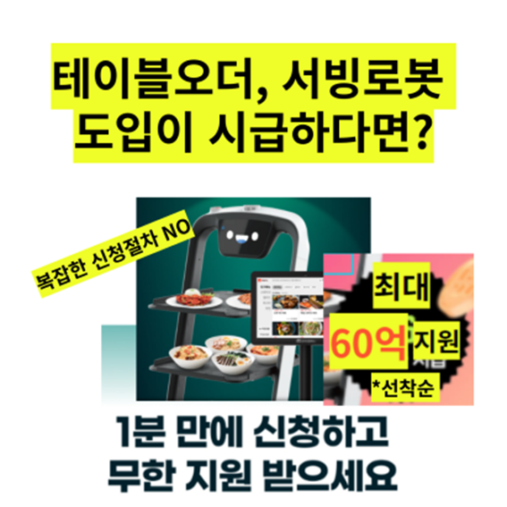
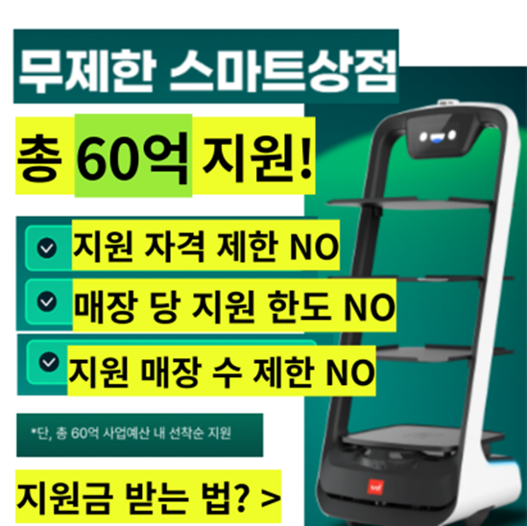
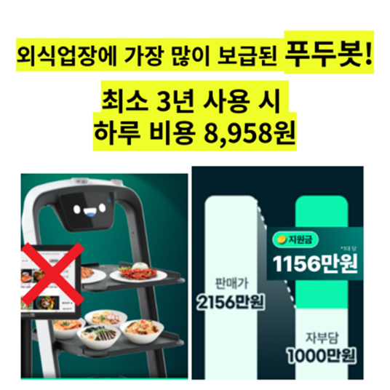
 |  | 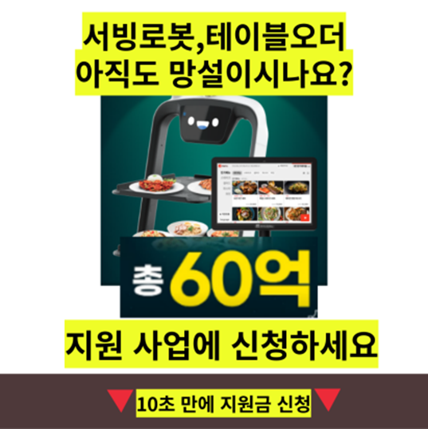 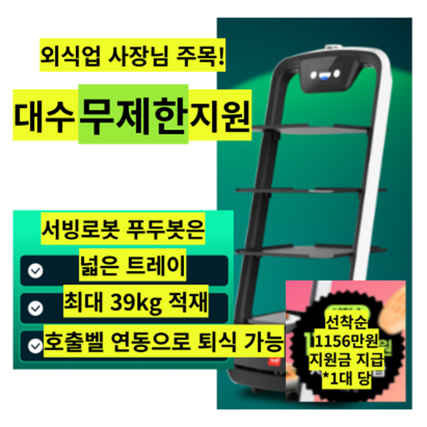

 |  | 시안 2

 |  | 기획의도 | 소상공인 매장자동화 지원사업 '무제한 스마트 상점'을 통해 브이디컴퍼니 제품 (푸두봇, 브이디메뉴) 도입을 유도
 |  | 광고 집행 매체 | 메타
 |  | 작업 사이즈 | 1200x1200p
 |  | 톤앤매너
 |  | 소구점
 |  | 타이틀
 |  | 참고 URL | https://vdrobot.co.kr/apr_smartstore
 |  | 기타

 |  | ※ 참고 이미지는 반드시 최소 1개, 최대 3개까지 입력해주세요.
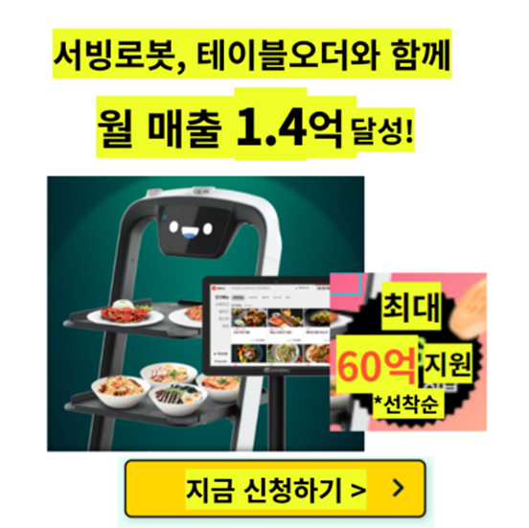
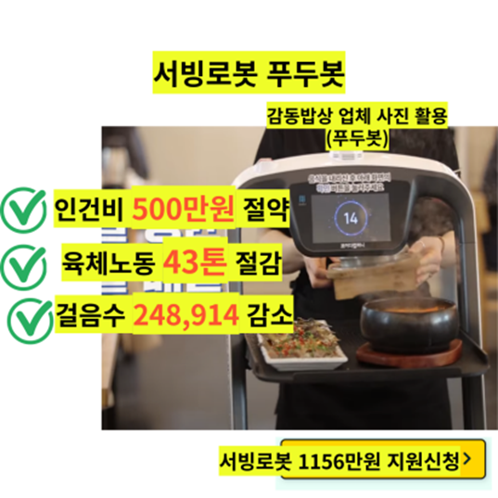
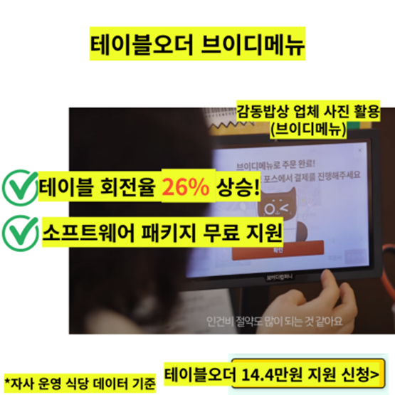
 |  | 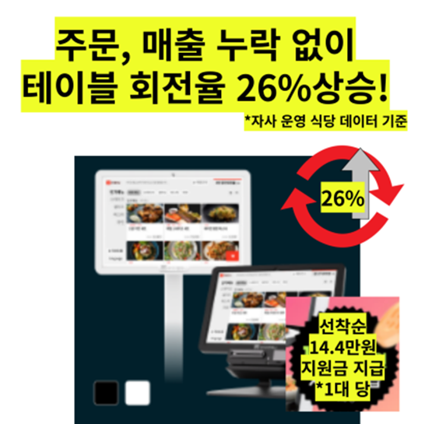 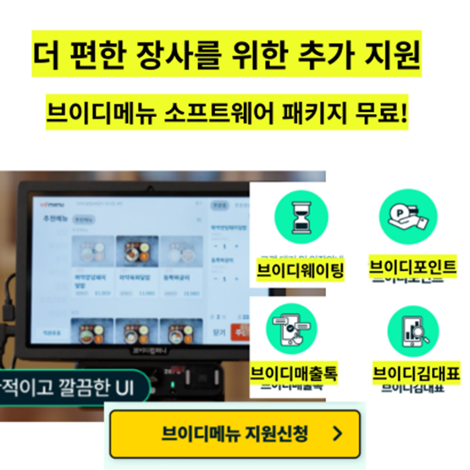

 |  | 시안 3

 |  | 기획의도 | 소상공인 매장자동화 지원사업 '무제한 스마트 상점'을 통해 브이디컴퍼니 제품 (푸두봇, 브이디메뉴) 도입을 유도
 |  | 광고 집행 매체 | 메타
 |  | 작업 사이즈 | 1200x1200p
 |  | 톤앤매너
 |  | 소구점
 |  | 타이틀
 |  | 참고 URL | https://vdrobot.co.kr/apr_smartstore
 |  | 기타

 |  | ※ 참고 이미지는 반드시 최소 1개, 최대 3개까지 입력해주세요.
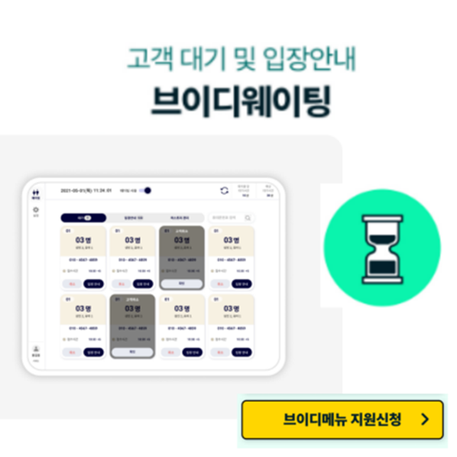
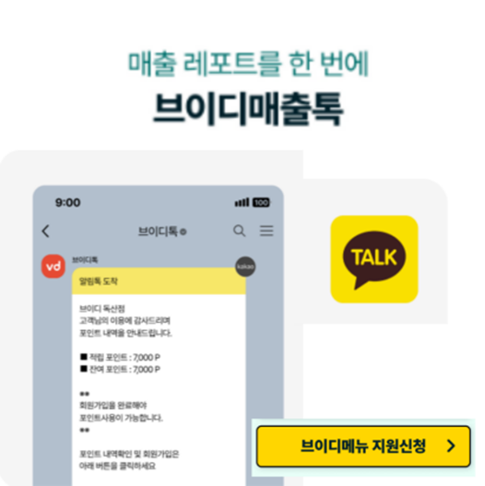
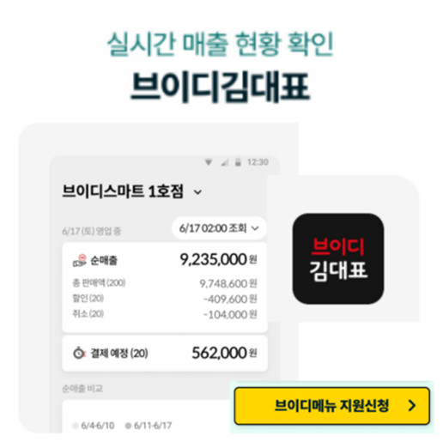
 |  | 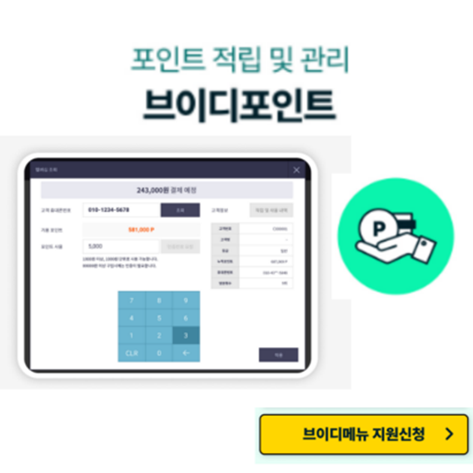

13. |  | 스토리보드
 |  | 이번 캠페인 목표에 기반하여 선정한 타겟, 시장에 메시지를 전달하기 위한 여정을 어떻게 디자인할 것인가

 |  | 설명 |  | 스케치 | 요소

 |  | (예시) 4월 프로모션이 적혀있음.

 |  | (예시) 월 프로모션 텍스트 위로 제품1이 스르륵 등장 |  |  | (예시) 대각선 방향으로 천천히 나타남.

 |  | (예시) 4월 프로모션 텍스트 위로 제품1이 스르륵 퇴장 |  |  | (예시) 대각선 방향으로 천천히 사라짐.

 |  | (예시) 4월 프로모션 텍스트 위로 제품2이 스르륵 등장 |  |  | (예시) 대각선 방향으로 천천히 나타남.

 |  | (예시) 4월 프로모션 텍스트 위로 제품2이 스르륵 퇴장 |  |  | (예시) 대각선 방향으로 천천히 사라짐.

 |  | (예시) 4월 프로모션 텍스트 위로 제품3이 스르륵 등장 |  |  | (예시) 대각선 방향으로 천천히 나타남.

 |  | (예시) 4월 프로모션 텍스트 위로 제품3이 스르륵 퇴장 |  |  | (예시) 대각선 방향으로 천천히 사라짐.

 |  | (예시) 바로가기 이미지로 전환.

7월 프로모션
searchM
Campaign Brief |  |  |  |  |  | 박재홍 | FALSE

1. |  | Client
 |  | 광고주

 |  | 브이디컴퍼니

2. |  | Brand (or Product)
 |  | 브랜드 (혹은 상품명)

 |  | 브이디로봇, 브이디메뉴

3. |  | Date
 |  | 의뢰일시

 |  | 2024-06-26

4. |  | 광고제품 (서비스)
 |  | 광고제품 (서비스)에 대한 요약 / 설명

 |  | 1. 타이틀 : 브이디, 우리 가게 알바를 부탁해 - 배경 : 7월의 경우 대학교 방학, 휴가 시즌이 맞물려 대표적으로 알바 구하기 힘든 달로 브이디 제품을 통한 알바 고민 해결 메시지와 혜택 소구 - 프로모션 일정 : 7/1~7/31 (*세부 프로모션 일정은 상황에 따라 변동가능성 有) - 프로모션 혜택 [브이디로봇 도입 혜택] (1) 퇴식로봇 홀라봇 월 199,000원 (39개월 반납형 상품) 7월 프로모션 기간동안 가격 위주의 메시지는 지양 예정 가격 관련 메시지 필요 시, 홀라봇 제품을 활용해 '브이디로봇 월 199,000원부터~' 메시지 활용 (2) 브이디로봇 일주일 무료사용 (3) AS 토탈케어 지원 (4,680,000원 상당 혜택) (4) 리턴 프리 - 업계 최초 출시 - 매장 폐업 시, 간단한 폐업 인증 절차 진행 후 로봇 반납 무상 지원 프로그램 (7월 한정 혜택) > 제품 도입 시, 불안정한 장사생활로 로봇 도입을 고민하는 사장님을 타겟으로 한 프로그램입니다. - 단, 클리버 제외 (5) 벨라봇 or 푸두봇 프로 도입 시, 브이디메뉴 50% 할인 (브이디메뉴 30대 이상 도입 시 적용) [문의 접수 혜택] (1) 문의 후 유선상담 완료 시 배스킨라빈스 싱글레귤러 아이스크림 기프티콘 100% 지급

5. |  | 캠페인
 |  | 캠페인에 대한 요약 / 설명

 |  | 2024년 브이디컴퍼니 7월 프로모션 메타 소재 대행

 | 5-1. | 캠페인 기간
 |  | 캠페인 기간

 |  | 2024-07-01 | ~ | 2024-07-31

 | 5-2. | 광고집행 예산
 |  | 월 광고집행 예산

6. |  | 프로모션
 |  | 프로모션에 대한 요약 / 설명

 |  | 타이틀 : 브이디, 우리 가게 알바를 부탁해 - 배경 : 7월의 경우 대학교 방학, 휴가 시즌이 맞물려 대표적으로 알바 구하기 힘든 달로 브이디 제품을 통한 알바 고민 해결 메시지와 혜택 소구 - 프로모션 일정 : 7/1~7/31 (*세부 프로모션 일정은 상황에 따라 변동가능성 有) - 프로모션 혜택

7. |  | 광고목적
 |  | 광고주가 이번 디지털광고 캠페인을 진행하려 하는 목적

 |  | 잠재고객 확보

8. |  | 광고 캠페인 목표
 |  | 이번 디지털광고 캠페인의 KPI는 어떤 것들이 있고 각 목표수치 정의는 얼마인가 (항목별 수치입력)

 |  | 잠재고객 확보

9. |  | 시장세분화 (Segmentation)
 |  | 업종 전체시장 분석
 |  | 자사분석 : USP 특장점, 경쟁력 등 구체적 내용 입력
 |  | 경쟁사 분석 (직접/간접 경쟁사)
 |  | 광고소재 분석 (기존 소재 확인, 장단점 정리 必)

 |  | (예시) - 풀무원 - 업종 전체시장 분석 2024년 국내 식품 시장은 약 130조 규모로 예상 주요 트랜드로는 'Healthy Pleasure' 가 부각되며, 건강한 노화와 가성비 구매, 편의성과 고급스러움을 동시에 추구하는 소비사 수요가 증가할 것으로 전망 풀무원은 2024년 기준 국내 식품 시장에서 선도적인 위치를 유지할 것으로 예상되며, 식물성 단백질 식품, K-Food 등 주요 트랜드에 부합하는 제품 포트폴리오를 보유중 - 자사분석 USP : 건강한 식생활 솔루션 제공, 지속가능성 추구, 혁신적인 제품 개발 브랜드 인지도 및 신뢰도 확보 / 두부, 콩나물, 계란 등 건강 식품 분야에서 강점을 가지고 있으며, 최근 식물성 식품 시장에서도 주도적인 역할을 하고 있다. - 경쟁사분석 직접 경쟁사 : 청원, 종가집, CJ제일제당, 우리홈 등 주요 식품 기업들이 풀무원의 강점 분야인 신선식품 및 HMR 시장에 진출하고 있다. - 광고소재 분석 기존 광고 소재 확인 풀무원은 주로 두부 및 식물성 식품을 중심으로 광고 캠페인을 진행해왔습니다. 대표적인 광고 소재로는 '두부텐더', '풀무원지구식단' 등이 있습니다. 최근에는 모델 이효리와 함께한 두부텐더 광고 캠페인을 진행하며 브랜드 인지도 제고에 힘쓰고 있습니다. 광고 소재의 장단점 장점 두부 및 식물성 식품은 건강과 환경에 대한 관심이 높아지면서 소비자들의 관심을 끌 수 있는 소재입니다. 이효리와 같은 유명 모델을 활용하여 광고 효과를 높일 수 있습니다. 지속가능성과 건강한 식생활을 강조하는 브랜드 메시지를 효과적으로 전달할 수 있습니다. 단점 두부 및 식물성 식품 시장이 점점 경쟁이 치열해지면서 차별화가 어려울 수 있습니다. 모델 활용 광고는 단기적인 효과는 있지만 장기적인 브랜드 이미지 구축에는 한계가 있을 수 있습니다. 포장재 등 제품 자체에 대한 혁신이 필요할 수 있습니다.

10. |  | 타겟팅 (Targeting)
 |  | 결정된 목표고객을 분석한 결과, 그들의 성향

 |  | (예시) - 양돈자조금관리위원회 : 30~50대 가족의 건강을 우선으로 생각하는 주부들 → 국산 돼지고기에 대한 인식을 강화 30~40대의 남자회사원 및 젊은 여성들 → 국산 되지고기에 대한 인식을 바꿔주어야 하는 사람들" - KT파워텔 : 기존 무전기의 사용으로 혼선 및 잡음 등으로 업무에 매우 불편함을 느끼는 마트, 경호업체 직원들 - 교보생명 : 우선 타겟 = 자녀를 가지고 있는 중산층, 대부분 종신 보험을 가지고 있으나 비싼 보험료와 보장 내용에 불만을 가지고 있음 보조 타겟 = 30~45세의 기혼 여성" - 하남도시개발공사 : 강남, 서초, 테헤란로 입주 사업체 및 가산 디지털 단지의 이주 희망 사업체 하남시에 적을 두고 있는 업체 CEO"

11. |  | 포지셔닝 (Positioning)
 |  | 이번 캠페인 목표에 기반하여 선정한 타겟, 시장에 어떤 메시지를 전달할 것인가

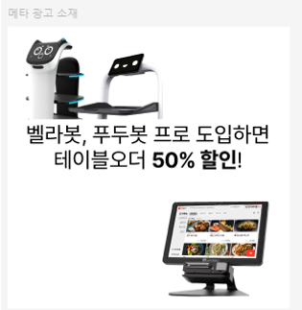

12. |  | 시안 제작
 |  | 이번 캠페인 목표에 기반하여 선정한 타겟, 시장에 어떻게 메시지를 전달할 것인가

 |  | 시안 1

 |  | 기획의도 | 브이디컴퍼니 7월 프로모션(브이디로봇,메뉴 도입혜택)을 통해 브이디컴퍼니 제품(로봇, 메뉴) 도입을 유도
 |  | 광고 집행 매체 | 메타
 |  | 작업 사이즈 | 1200x1200p
 |  | 톤앤매너
 |  | 소구점
 |  | 타이틀
 |  | 참고 URL
 |  | 기타

 |  | ※ 참고 이미지는 반드시 최소 1개, 최대 3개까지 입력해주세요.

 |  | 시안 2

 |  | 기획의도 | 브이디컴퍼니 7월 프로모션(브이디로봇,메뉴 도입혜택)을 통해 브이디컴퍼니 제품(로봇, 메뉴) 도입을 유도
 |  | 광고 집행 매체 | 메타
 |  | 작업 사이즈 | 1200x1200p
 |  | 톤앤매너
 |  | 소구점
 |  | 타이틀
 |  | 참고 URL
 |  | 기타

 |  | ※ 참고 이미지는 반드시 최소 1개, 최대 3개까지 입력해주세요.

 |  | 시안 3

 |  | 기획의도 | 기획의도
 |  | 광고 집행 매체 | 기존에 진행 중인 캠페인의 경우에만, 해당 매체를 작성해주시면 됩니다.
 |  | 작업 사이즈 | 1200x1200p
 |  | 톤앤매너 | (예시) 브랜드 톤앤매너와 동일하게 해주세요.
 |  | 소구점 | (예시) 신학기를 맞아 제품 특가 이벤트 진행, 내 아이 건강기능식품 이때 챙기시라.
 |  | 타이틀 | 메인카피를 입력해주세요.
 |  | 참고 URL | 참고 URL을 입력해주세요.
 |  | 기타 | 광고주 요구 사항 등 기타 추가내용을 기재해주세요.

 |  | ※ 참고 이미지는 반드시 최소 1개, 최대 3개까지 입력해주세요.

13. |  | 스토리보드
 |  | 이번 캠페인 목표에 기반하여 선정한 타겟, 시장에 메시지를 전달하기 위한 여정을 어떻게 디자인할 것인가

 |  | 설명 |  | 스케치 | 요소

 |  | (예시) 4월 프로모션이 적혀있음.

 |  | (예시) 월 프로모션 텍스트 위로 제품1이 스르륵 등장 |  |  | (예시) 대각선 방향으로 천천히 나타남.

 |  | (예시) 4월 프로모션 텍스트 위로 제품1이 스르륵 퇴장 |  |  | (예시) 대각선 방향으로 천천히 사라짐.

 |  | (예시) 4월 프로모션 텍스트 위로 제품2이 스르륵 등장 |  |  | (예시) 대각선 방향으로 천천히 나타남.

 |  | (예시) 4월 프로모션 텍스트 위로 제품2이 스르륵 퇴장 |  |  | (예시) 대각선 방향으로 천천히 사라짐.

 |  | (예시) 4월 프로모션 텍스트 위로 제품3이 스르륵 등장 |  |  | (예시) 대각선 방향으로 천천히 나타남.

 |  | (예시) 4월 프로모션 텍스트 위로 제품3이 스르륵 퇴장 |  |  | (예시) 대각선 방향으로 천천히 사라짐.

 |  | (예시) 바로가기 이미지로 전환.

